MLD
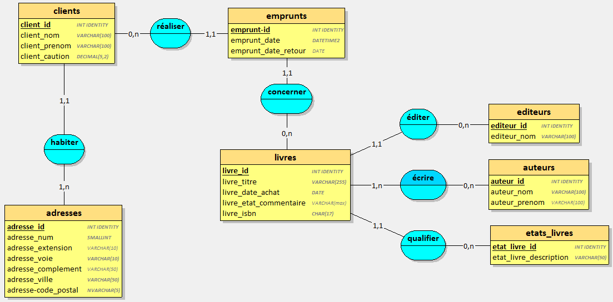

CREATE TABLE adresses(
adresse_id INT IDENTITY,
adresse_num SMALLINT NOT NULL,
adresse_extension VARCHAR(10),
adresse_voie VARCHAR(10) NOT NULL,
adresse_complement VARCHAR(50),
adresse_ville VARCHAR(50) NOT NULL,
adresse_code_postal NVARCHAR(5) NOT NULL,
PRIMARY KEY(adresse_id)
);

CREATE TABLE editeurs(
editeur_id INT IDENTITY,
editeur_nom VARCHAR(100) NOT NULL,
PRIMARY KEY(editeur_id)
);

CREATE TABLE auteurs(
auteur_id INT IDENTITY,
auteur_nom VARCHAR(100) NOT NULL,
auteur_prenom VARCHAR(100),
PRIMARY KEY(auteur_id)
);

CREATE TABLE etats_livres(
etat_livre_id INT IDENTITY,
etat_livre_description VARCHAR(50) NOT NULL,
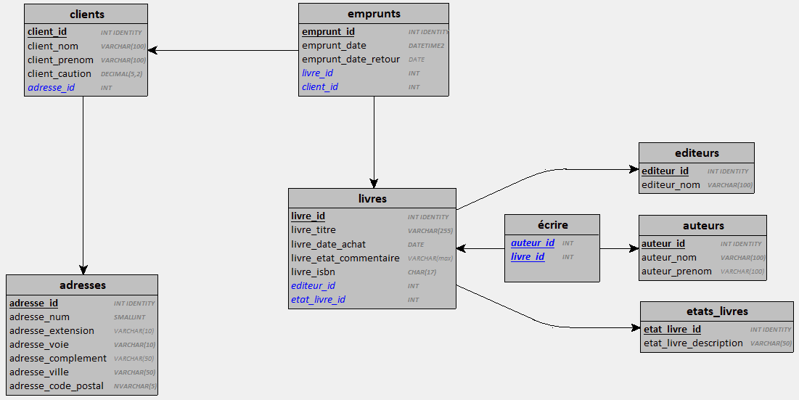
PRIMARY KEY(etat_livre_id)
);

CREATE TABLE clients(
client_id INT IDENTITY,
client_nom VARCHAR(100) NOT NULL,
client_prenom VARCHAR(100) NOT NULL,
client_caution DECIMAL(5,2) NOT NULL,
adresse_id INT NOT NULL,
PRIMARY KEY(client_id),
FOREIGN KEY(adresse_id) REFERENCES adresses(adresse_id)
);

CREATE TABLE livres(
livre_id INT IDENTITY,
livre_titre VARCHAR(255) NOT NULL,
livre_date_achat DATE NOT NULL,
livre_etat_commentaire VARCHAR(max),
livre_isbn CHAR(17) NOT NULL,
editeur_id INT NOT NULL,
etat_livre_id INT NOT NULL,
PRIMARY KEY(livre_id),
FOREIGN KEY(editeur_id) REFERENCES editeurs(editeur_id),
FOREIGN KEY(etat_livre_id) REFERENCES etats_livres(etat_livre_id)
);

CREATE TABLE emprunts(
emprunt_id INT IDENTITY,
emprunt_date DATETIME2 NOT NULL,
emprunt_date_retour DATE,
livre_id INT NOT NULL,
client_id INT NOT NULL,
PRIMARY KEY(emprunt_id),
FOREIGN KEY(livre_id) REFERENCES livres(livre_id),
FOREIGN KEY(client_id) REFERENCES clients(client_id)
);

CREATE TABLE écrire(
auteur_id INT,
livre_id INT,
PRIMARY KEY(auteur_id, livre_id),
FOREIGN KEY(auteur_id) REFERENCES auteurs(auteur_id),
FOREIGN KEY(livre_id) REFERENCES livres(livre_id)
);

